therm homogen
1 Aufbau des Bauteils

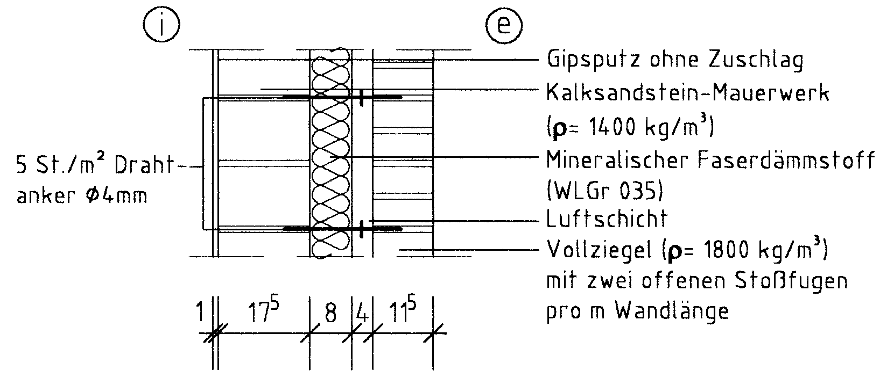

10

2 Wärmedurchgangswiderstände und Wärmedurchgangskoeffizient

 | Schicht Nr. | Bauteilaufbau (von innen nach außen) | d [m] | r [kg/m³] | l [W/(mK)] | R = d / l [m²K/W]
 | 1 | Gipsputz ohne Zuschlag | 0.0100 | 1200 | 0.510 | 0.020
 | 2 | Kalksandstein-Mauerwerk | 0.1750 | 1400 | 0.700 | 0.250
 | 3 | Mineralwolle | 0.1000 |  | 0.035 | 2.857
 | 4 | Luftschicht, stark belüftet | 0.0400 |  | -
 | 5 | Verblendmauerwerk | 0.1150 | 1800
 | 6
 | 7
 | 8
 | Wärmedurchlasswiderstand vorh R = S (d/l) |  |  |  |  | 3.127
 | Wärmeübergangswiderstand innen Rsi |  |  |  |  | 0.13
 | Wärmeübergangswiderstand außen Rse |  |  |  |  | 0.13
 | Wärmedurchgangswiderstand vorh RT = Rsi+ vorh R + Rse |  |  |  |  | 3.387
 | Wärmedurchgangskoeffizient vorh U = 1 / vorh RT [W/(m²K)] |  |  |  |  | 0.295

3 Flächenbezogene Masse (nur bei Außenwänden, Dächern und
Decken unter nicht ausgebauten Dachräumen)

 |  | vorh m' = S (d × r) = | 464.000 | kg/m² ≥ | 100 | kg/m²
 |  | Damit liegt ein | schweres | Bauteil vor.

4 Nachweis des Mindestwärmeschutzes

 |  | vorh R = | 3.13 | m²K/W ≥ | 1.20 | m²K/W

 | Das untersuchte Bauteil erfüllt damit |  | hier | die Anforderungen des Mindest-
 | wärmeschutzes nach DIN 4108-2:2013-02

 | Korrektur für mechanische Befestigungselemente:

 | Mit | Af = 3,141 x 0,004²/4 = 0,000 0126 m²
 | wird | DUf = 0,8 × 17 × 0,0000126 × 5 / 0,10 × (2,857 / 3,387)² =
 |  |  |  | 0.0060963451262 | W/(m² K)
 | und damit | DUf / U = 0,00610 / 0,295 = 0,021 = 2,1 % < 3 %

 | d.h. es wird keine Korrektur von U erforderlich!

 | ® Auf 2 Dezimalstellen gerundet wird U = 0,30 W/(m² K)

